Hoja 1
Sean A en la celda 200 y B en la celda 201, sumar A+B y dejar el resultado en la celda 202. Punto de carga: 300
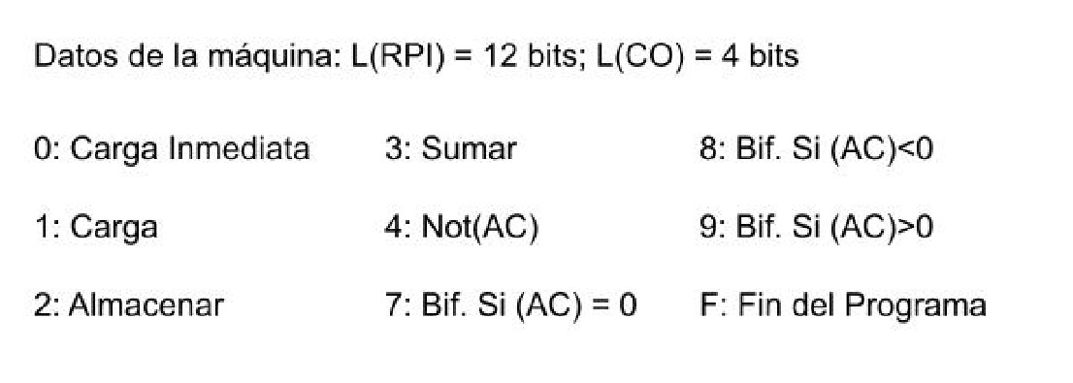

 | Dir | Contenido | Comentarios
 | 200 |  | A
 | 201 |  | B
 | 202 |  | A+B
 | 203
 | ...
 | 2FE
 | 2FF
carga | 300 | 1200 | (AC)=A
 | 301 | 3201 | (AC)=A+B
 | 302 | 2202 | (202)=A+B
 | 303 | F000 | Fin del programa

